创建无服务器应用程序
Azure Functions 支持创建事件驱动的、按需计算的系统，这些系统可由各种外部事件触发。
使用无服务器计算，云提供程序管理基础结构的预配和维护，让你可以完全专注于应用逻辑的构建。 Azure Functions 是 Azure 中无服务器计算产品/服务的关键组件，可以在云中运行代码片段或函数（由你选择的编程语言编写）。

什么是无服务器计算？
 | 可将无服务器计算视为一种函数即服务 (FaaS)，或者一种托管在云平台上的微服务。 业务逻辑以函数的形式运行，用户无需手动预配或缩放基础结构。 基础结构由云提供程序管理。 应用会自动扩大或缩小，具体取决于负载。
 | Azure 有几种构建此类体系结构的方法。 两种最常见的方法是 Azure 逻辑应用和 Azure Functions
 | Azure Functions 是一个无服务器应用程序平台。 它允许开发人员托管无需预配基础结构即可执行的业务逻辑。

无服务器计算的缺点
 | 默认情况下，函数的超时时间为 5 分钟。 最多可将此超时时间配置为 10 分钟。 如果函数需要的执行时间超过 10 分钟，可将其托管在 VM 上。
 | 第二个特征是执行频率。 如果希望多个客户端连续执行函数，谨慎的做法是估计使用量并相应地计算使用函数的成本。 在 VM 上托管服务可能会更便宜。

什么是函数应用？
 | 函数都保存在一个称为“函数应用”的执行上下文中。 定义函数应用，以便在 Azure 中按逻辑对函数和计算资源进行分组和结构化处理。
 | 要创建函数应用，需要作出几项决定；需要选择一个服务计划，还要选择一个兼容的存储帐户。
 | 函数应用可使用两种服务计划中的任意一种。 第一个服务计划是消耗量服务计划。 这是在使用 Azure 无服务器应用程序平台时选择的计划。 消耗量服务计划提供自动扩展功能，并在函数运行时进行计费。
 | 消耗量服务计划中设有一个可配置的函数执行超时期限。 该期限默认为 5 分钟，但可配置延长超时时间（不超过 10 分钟）。
 | 在创建函数应用时，必须将其关联至存储帐户。

触发器
 | 函数是事件驱动的，也就是说函数的运行是对某个事件的响应。
 | 启动函数的事件类型称为触发器。 必须为一个函数配置刚好一个触发器。
绑定
 | 绑定是将数据和服务连接到函数的声明性方式。
 | 每个函数都有零个或多个绑定，以便管理由函数处理的输入和输出数据。
 | 触发器是一种特殊类型的输入绑定，它具有启动执行的额外功能。

 | CRON 表达式是一个字符串，由六个表示一组时间的字段组成。
 | 这六个字段在 Azure 中的顺序是：{second} {minute} {hour} {day} {month} {day of the week}。
 | 例如，用于创建每五分钟执行一次的触发器的 CRON 表达式如下所示：
 |  | 0 */5 * * * *

什么是 HTTP 触发器授权级别？
 | HTTP 触发器授权级别是一个标记，它表示传入的 HTTP 请求是否需要 API 密钥进行身份验证。
 |  | 存在三种授权级别：
 |  |  | 函数
 |  |  | 匿名
 |  |  | 管理员
 |  | “函数”和“管理员”级别基于“密钥”。 必须提供密钥进行身份验证，才可发送 HTTP 请求。 存在两种类型的密钥：“函数”和“主机”。
 |  | 两种密钥的区别在于其作用域。 函数密钥特定于一个函数。 主机密钥适用于函数应用内的所有函数。

什么是 Azure Blob 存储？
 | Azure Blob 存储是一种对象存储解决方案，旨在存储大量非结构化数据。
 | Blob 触发器是在 Azure Blob 存储中上传或更新文件时执行函数的触发器。 要创建 Blob 触发器，请创建 Azure 存储帐户并提供触发器监视的位置。

Azure Functions绑定
通过 Azure Functions，可帮助你使用绑定与数据和服务集成。
有两种类型的绑定可用于函数
 | 输入绑定 - 输入绑定是到数据“源”的连接。 我们的函数可以从这些输入中读取数据。
 | 输出绑定 - 输出绑定是到数据目标的连接。 我们的函数可以将数据写入这些目标。

 | Cosmos DB
 |  | 在 Azure Cosmos DB 中，容器包含用户生成的任意实体。 我们将文档存储在容器中。
 |  | 可以在 Azure 门户中使用数据资源管理器工具来创建数据库和集合。
可将多个绑定应用于单个函数。 允许定义输入和输出绑定，且输入和输出甚至可以是相同的绑定类型。

Azure 队列存储是一项可存储消息的服务，用户可以从世界各地的任何位置访问这些消息。 一条消息的大小可达到 64 KB，一个队列中可以包含数百万条消息，直至达到定义所在存储帐户的总容量。

使用 Durable Functions 创建长时间运行的无服务器工作流
 | Durable Functions 是 Azure Functions 的一个扩展，可用于在 Azure 中执行持续时间较长的有状态操作。 Azure 提供用于维护状态信息的基础结构。 Durable Functions 可用于编排长时间运行的工作流。
 | 使用此方法，可获得无服务器托管模型的所有优势，同时让 Durable Functions 框架解决活动监视、同步和运行时问题。
 | 借助 Durable Functions，可在无服务器环境中实现复杂的有状态函数。
 | Durable Functions 是 Azure Functions 的扩展。 Azure Functions 在无状态环境中运行，而 Durable Functions 在调用多个函数时可以保留状态。 这种方法可简化无服务器环境中复杂的有状态执行。

 | 可使用三种 Durable Functions 类型：客户端、业务流程协调程序_和_活动。

 | Client 函数是创建 Durable Functions 业务流程实例的入口点。 可运行这些函数来响应来自许多源的事件，如传入的新 HTTP 请求、要发布到消息队列的消息、到达事件流的事件。 可采用支持的任何语言编写这些函数。
 | Orchestrator 函数说明操作的执行方法和运行顺序。 在代码（C# 或 JavaScript）中编写业务流程逻辑。
 | Activity 函数是 Durable Functions 业务流程中的基本工作单元。 活动函数包含业务流程中的任务执行的实际工作。

 | 可使用 Durable Functions 实现很多常见工作流模式。 这些模式包括：
 |  | 函数链,扇出/扇入,异步 HTTP API,监视,人机交互

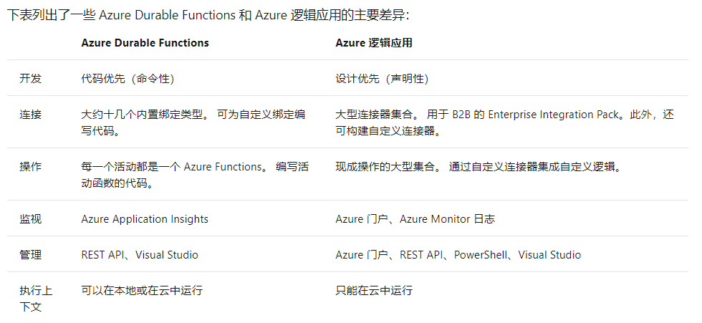

 | 处理长时间运行的工作流时，我们需要考虑一些情况。 例如，如果任务未在可接受的时间段内完成，会发生什么？ 如何检查任务状态？ 借助超时和升级路径，可以解决这些问题。

Azure Functions Core Tools
Azure Functions Core Tools 是一组命令行工具，可用于在本地计算机上开发和测试 Azure Functions。
 | 创建新函数项目和函数
 | 在本地运行和测试函数
 | 将函数发布到 Azure

 | 在本地运行函数
 |  | 函数不是可以独立运行的程序：它们必须由函数主机托管。

 | Core Tools 通过创建所需的文件和文件夹并支持在自己的计算机上运行函数，提供了一种在本地开发函数的方法。

 |  | 运行 func init 以将 loan-wizard 目录初始化为函数项目文件夹
 |  | 运行 func new 以启动函数创建向导
 |  | 使用 func start 启动函数运行时 |  | func start &> ~/output.txt &
 |  | pkill func
 |  | func azure functionapp publish "$FUNCTIONAPP" |  |  | 发布到azure
 | 使用 Core Tools 向Azure发布函数时，请注意以下几点：
 |  | Core Tools 不会在发布过程中验证或测试函数代码。 在发布之前，请确保使用 func start 进行一些测试！
 |  | 发布时，将停止并删除目标应用中已存在的任何函数，然后再部署项目内容。 不能通过将多个项目中的函数按顺序发布将其合并到一个应用中，应用中所需的所有函数都必须在一个项目中。
 |  | 发布到 Azure 不会在本地项目与目标函数应用之间创建任何类型的关系。 你可以将一个函数项目发布到多个函数应用。 还可以在处理代码时，反复将项目重新发布到同一应用。
 |  | 发布后显示的调用 URL 可以在查询字符串中包含 code 参数，如上面的屏幕截图中所示。 默认情况下，Core Tools 创建的 HTTP 函数配置了函数的授权级别，这意味着它们要求调用者在请求标头或查询字符串中提供密钥。 为方便起见，Core Tools 会将密钥包含在显示的 URL 的查询字符串中。

 | Azure Functions 是 Microsoft Azure 提供的完全托管的 PaaS 服务，用于实现无服务器体系结构。 Azure Functions 是一种完全可扩展、灵活、可靠且安全的服务。

将 Webhook 用于 Azure Functions 以监视 GitHub 事件

